蓝黄格子面料
 | 客户 | RA | 面料英文描述 | 2025 NPD2-MNDF | 数量 | 250
 | 款式 | 帽子 | 面料交期 |  | 交期

 | 主面料（只看颜色，不看款式） | 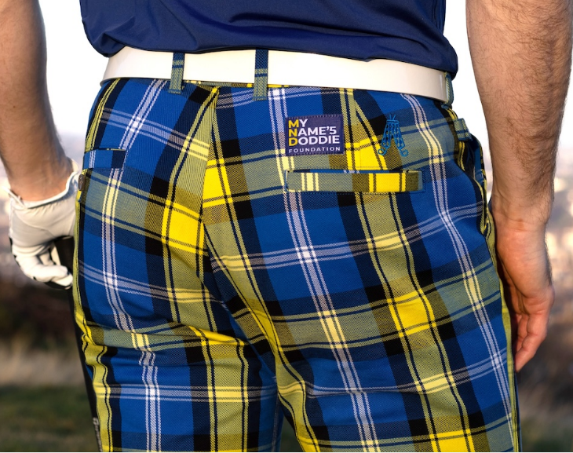 | 口袋布 | 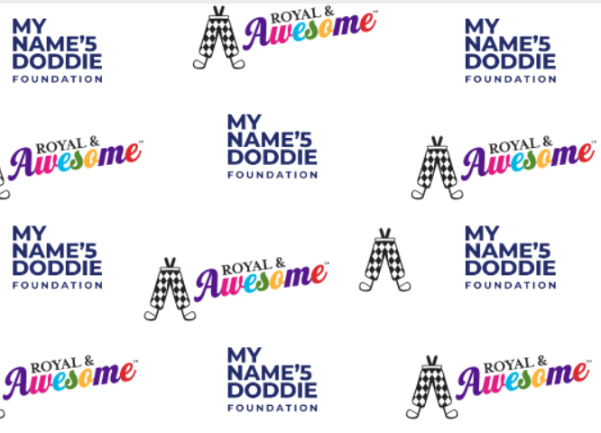
尺码 | 均码 |  |  |  |  |  | TOTAL
SKU | RHDW2222
英国数量 | 250 |  |  |  |  |  | 250
美国数量 | 0 |  |  |  |  |  | 0

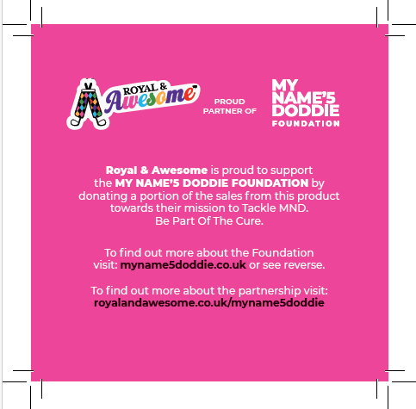
备注： | 该款口袋布和其他所有款不同，请注意区分。
 | 绣花是蓝色
 | 这个花型的帽子会多一个吊牌，与其他花型不同，请注意区分。
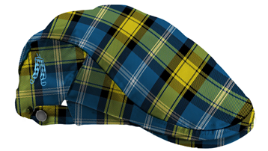
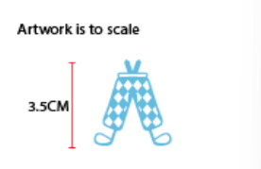
 | 用黑色粘衬 | 黑色帽舌（内用）

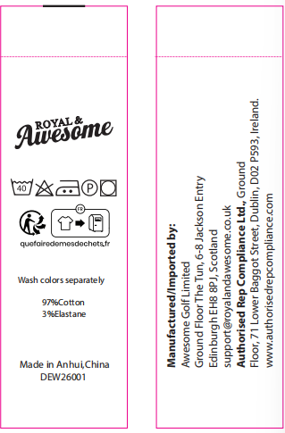

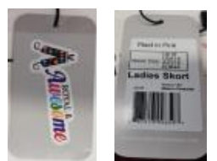
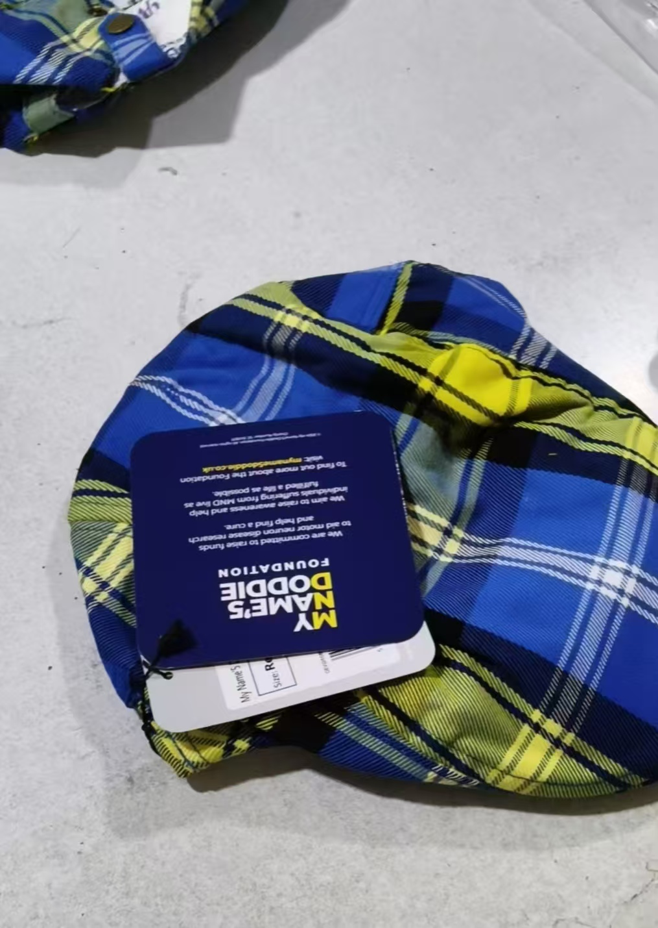
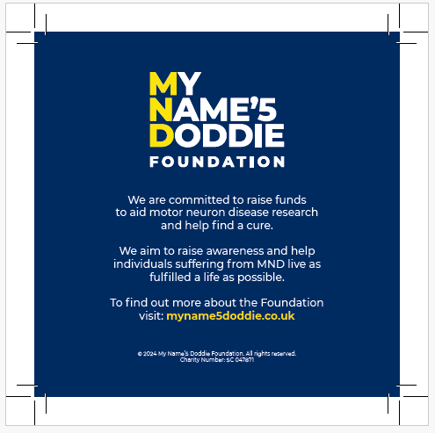

收货地址：南通市如东县曹埠镇埠中路88号 孙建云收 15921504628

绿色素色面料
 | 客户 | RA | 面料英文描述 | GREENSIDE | 数量 | 100
 | 款式 | 帽子 | 面料交期 |  | 交期

 | 主面料（只看颜色，不看款式） | 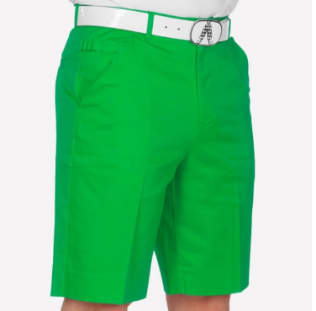 | 口袋布 | 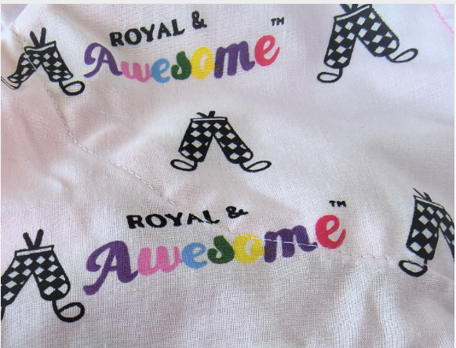
尺码 | 均码 |  |  |  |  |  | TOTAL
SKU | RHGR1111
英国数量 | 50 |  |  |  |  |  | 50
美国数量 | 50 |  |  |  |  |  | 50

 | 用白色粘衬
 | 用白色帽舌（内用）
备注： | 白色绣花

收货地址：南通市如东县曹埠镇埠中路88号 孙建云收 15921504628

橘色素色面料
 | 客户 | RA | 面料英文描述 | Orange Slice | 数量 | 50
 | 款式 | 帽子 | 面料交期 |  | 交期

 | 主面料（只看颜色，不看款式） | 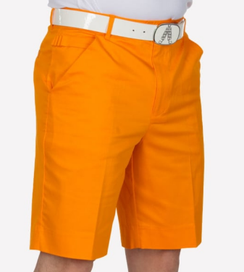 | 口袋布
尺码 | 均码 |  |  |  |  |  | TOTAL
SKU | RHOR1111
英国数量 | 0 |  |  |  |  |  | 0
美国数量 | 50 |  |  |  |  |  | 50

 |  | 用白色粘衬
 |  | 用白色帽舌（内用）
备注： | 白色绣花

收货地址：南通市如东县曹埠镇埠中路88号 孙建云收 15921504628

斜纹星条面料
 | 客户 | RA | 面料英文描述 | PARS AND STRIPES | 数量 | 100
 | 款式 | 帽子 | 面料交期 |  | 交期

 | 主面料（只看颜色，不看款式） |  | 口袋布
尺码 | 均码 |  |  |  |  |  | TOTAL
SKU | RHAS2222
英国数量 | 0 |  |  |  |  |  | 0
美国数量 | 100 |  |  |  |  |  | 100

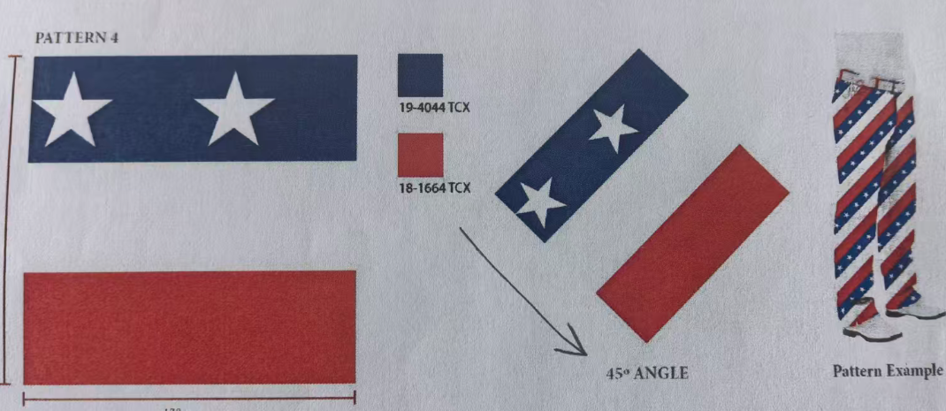

 |  |  |  |  |  | 注意该面料循环的正确顺序是蓝白红。

 |  |  |  |  |  | 用白色粘衬
 |  |  |  |  |  | 用白色帽舌（内用）

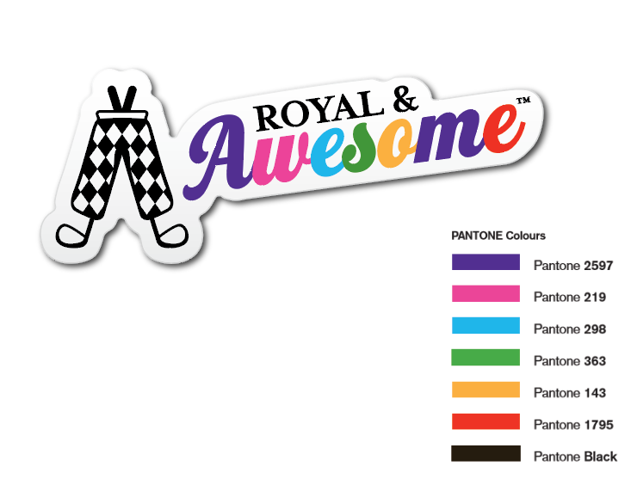

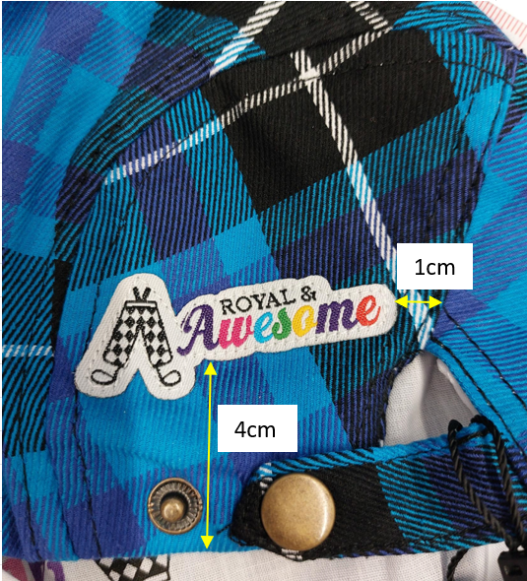

收货地址：南通市如东县曹埠镇埠中路88号 孙建云收 15921504628

pastel淡粉色面料
 | 客户 | RA | 面料英文描述 | PASTEL PINK | 数量 | 50
 | 款式 | 帽子 | 面料交期 |  | 交期

 | 主面料（只看颜色，不看款式） | 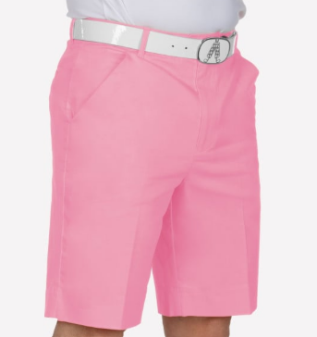 | 口袋布
尺码 | 均码 |  |  |  |  |  | TOTAL
SKU | RHQP1111
英国数量 | 0 |  |  |  |  |  | 0
美国数量 | 50 |  |  |  |  |  | 50

备注： | 藏青色绣花

 | 用白色粘衬
 | 用白色帽舌（内用）

收货地址：南通市如东县曹埠镇埠中路88号 孙建云收 15921504628

深粉色面料
 | 客户 | RA | 面料英文描述 | PINK TICKET | 数量 | 100
 | 款式 | 帽子 | 面料交期 |  | 交期

 | 主面料（只看颜色，不看款式） | 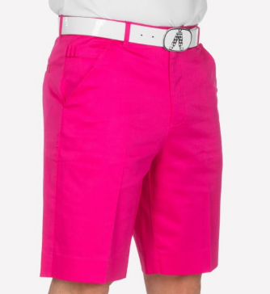 | 口袋布
尺码 | 均码 |  |  |  |  |  | TOTAL
SKU | RHNP1111
英国数量 | 50 |  |  |  |  |  | 50
美国数量 | 50 |  |  |  |  |  | 50

 |  | 用白色粘衬
 |  | 用白色帽舌（内用）
备注： | 白色绣花

收货地址：南通市如东县曹埠镇埠中路88号 孙建云收 15921504628

红色格子图案
 | 客户 | RA | 面料英文描述 | ROYAL STEWART TARTAN | 数量 | 100
 | 款式 | 帽子 | 面料交期 |  | 交期

 | 主面料（只看颜色，不看款式） | 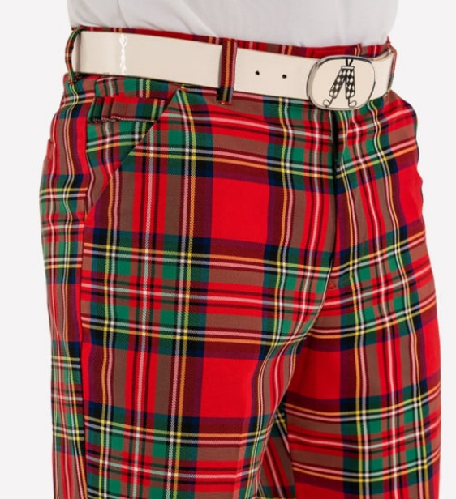 | 口袋布
尺码 | 均码 |  |  |  |  |  | TOTAL
SKU | RHST1111
英国数量 | 50 |  |  |  |  |  | 50
美国数量 | 50 |  |  |  |  |  | 50

 | 用黑色粘衬 | 黑色帽舌（内用）

收货地址：南通市如东县曹埠镇埠中路88号 孙建云收 15921504628

美国国旗面料
 | 客户 | RA |  | 面料英文描述 | USA FLAG | 数量 | 200
 | 款式 | 帽子 |  | 面料交期 |  | 交期

 | 主面料（只看颜色，不看款式） | 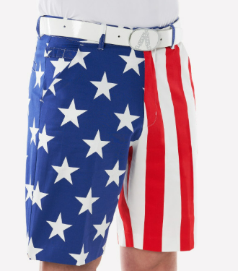 | 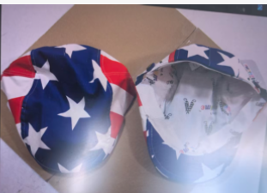 | 口袋布
尺码 | 均码 |  |  |  |  |  |  | TOTAL
SKU | RHUS2222
英国数量 | 0 |  |  |  |  |  |  | 0
美国数量 | 200 |  |  |  |  |  |  | 200

备注： | 帽子中片用星星面料，左右用条纹面料

 | 用白色粘衬
 | 用白色帽舌（内用）

收货地址：南通市如东县曹埠镇埠中路88号 孙建云收 15921504628

深黄色面料
 | 客户 | RA | 面料英文描述 | YOLO YELLOW | 数量 | 100
 | 款式 | 帽子 |  |  | 交期

 | 主面料（只看颜色，不看款式） | 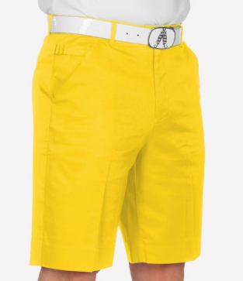 | 口袋布
尺码 | 均码 |  |  |  |  |  | TOTAL
SKU | RHYE1111
英国数量 | 50 |  |  |  |  |  | 50
美国数量 | 50 |  |  |  |  |  | 50

 |  | 用白色粘衬
备注： | 白色绣花 | 用白色帽舌（内用）

收货地址：南通市如东县曹埠镇埠中路88号 孙建云收 15921504628

